処理フロー
画面設計書 | 処理フロー |  | 担当者 | 日付
 |  | 作成 | LKI楊 | 2020-10-13
 |  | 変更 | HYN叶紅偉 | 2021-05-25
【凡例】
自領域
テーブル
他領域
テーブル
バッチ/画面
サービスAPI
他MS API

【社内フロント】
【調達基盤/発注・在庫状況照会サービス】
【データHUB】
【SAP】
【GMIND/
PROSUGATE】
【その他】

部材構成品マスタ
API
部材構成品マスタ

部材商品
逆引き照会
部材商品逆引き照会
API
商品マスタ
商品マスタ

API
タイプコードマスタ
タイプコードマスタ

画面レイアウト
画面設計書 |  |  |  | 画面レイアウト |  | 担当者 | 日付
 |  |  |  |  | 作成 | LKI楊 | 2020-10-13
 |  |  |  |  | 変更 | HYN叶紅偉 | 2021-05-25

 | 1．画面レイアウト
 |  | ＜画面項目レイアウト＞
 |  | 画面イメージ
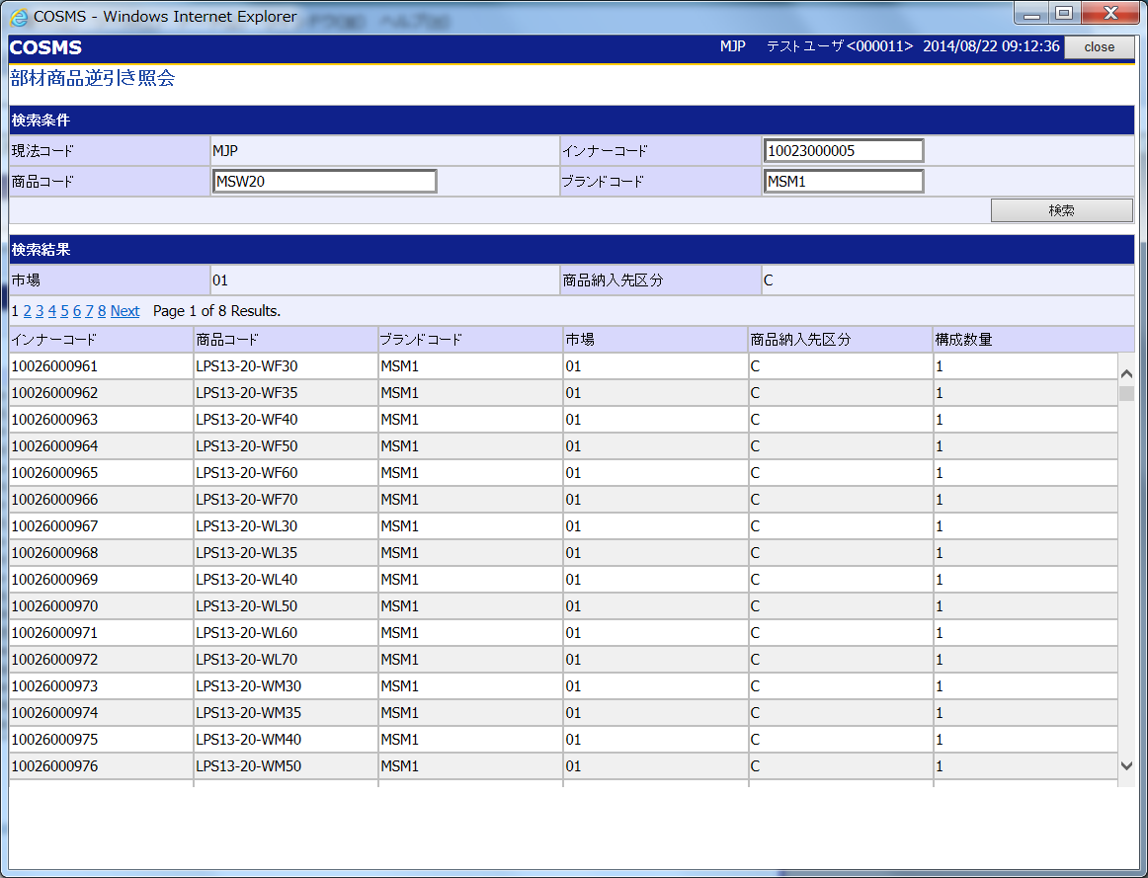
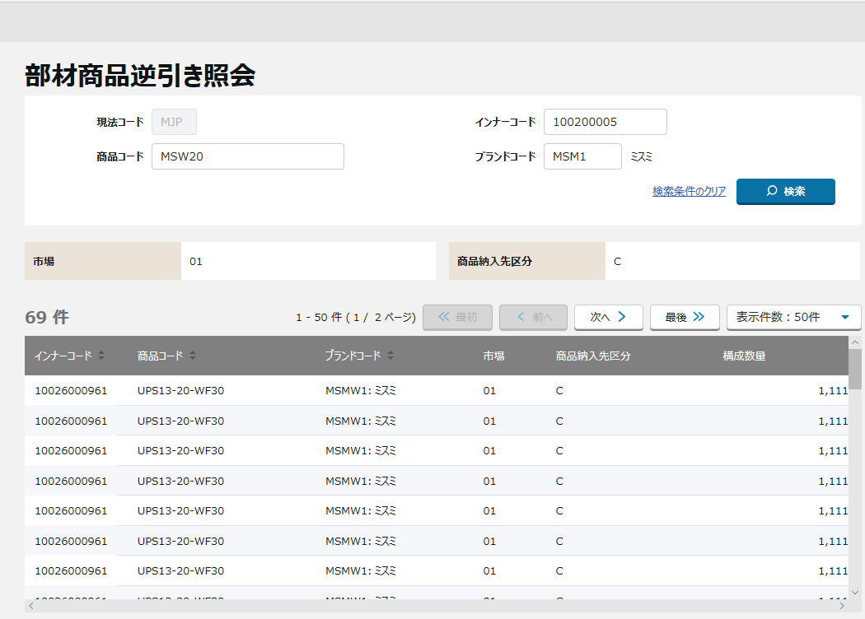

①
①

②
③

②

③

〇
①
②
 |  |  | 領域番号（画面項目定義参照）
 |  |  | 画面タイトル・検索
 |  |  | 検索結果アクション
③
 |  |  | 検索結果

画面項目定義
No | コンポーネント名 （論理名） | コンポーネント名 （物理名） | 領域番号 | 項目名 （論理名）（英） | 項目名 （論理名）（和） | 項目名 （物理名） | 種別 | 型 | 書式 | 表示制御 | 活性制御 | 翻訳有無 | 初期表示 | 入力時 必須 | 単項目バリデーションチェック |  |  |  |  |  |  |  |  |  |  |  | STORE |  |  | 備考 | e
 |  |  |  |  |  |  |  |  |  |  |  |  |  |  | 型 |  |  |  |  |  |  |  | 桁数 |  | 数値範囲 |  |  |  |  |  | e
 |  |  |  |  |  |  |  |  |  |  |  |  | 表示内容 |  | 半角 | 全角 | 英字 | 数字 | 英数字 | 日付 | 整数 | 実数 | 最小 | 最大 | 最小 | 最大 | 有無 | 呼び出し方法 | 物理名 |  | e
【NRI備忘録】入力項目に属性チェックが含まれているため、TOBE設計以降にご確認下さい。
1 | [検索情報エリア] |  |  |  | 現法コード |  | ラベル | 全半角文字記号 |  |  |  |  | ログイン情報.現法 | - | - | - | - | - | - | - | - | - | - | - | - | - |  |  |  |  | e
2 |  |  |  |  | ログインユーザID |  | ラベル | 全半角文字記号 |  |  |  |  | ログイン情報.ユーザID | - | - | - | - | - | - | - | - | - | - | - | - | - |  |  |  |  | e
3 |  |  |  |  | ログインユーザ名 |  | ラベル | 全半角文字記号 |  |  |  |  | ログイン情報.ユーザ名 | - | - | - | - | - | - | - | - | - | - | - | - | - |  |  |  |  | e
4 |  |  |  |  | 処理日時 |  | ラベル | 半角数字記号 | YYYY/MM/DD HH:MI:SS |  |  |  | システム日付時間 | - | - | - | - | - | - | - | - | - | - | - | - | - |  |  |  |  | e
5 |  |  |  |  | 画面タイトル |  | ラベル | 全半角文字記号 |  |  |  |  | 固定値[部材商品逆引き照会] | - | - | - | - | - | - | - | - | - | - | - | - | - |  |  |  |  | e
6 |  |  |  |  | 現法コード |  | ラベル | 全半角文字記号 |  |  |  |  | 固定値[現法コード] | - | - | - | - | - | - | - | - | - | - | - | - | - |  |  |  |  | e
7 |  |  |  | - | 現法コード |  | ラベル |  |  |  |  |  | ログイン情報.現法 | - | - | - | - | - | - | - | - | - | - | - | - | - |  |  |  |  | e
8 |  |  |  |  | インナーコード |  | ラベル | 全半角文字記号 |  |  |  |  | 固定値[インナーコード] | - | - | - | - | - | - | - | - | - | - | - | - | - |  |  |  |  | e
9 |  |  |  | Inner Code | インナーコード |  | テキストボックス |  |  |  |  |  | 空白 | △ | ○ | - | - | - | - | - | - | - | 11 | 11 | - | - |  |  |  | 完全一致 インナーコードまたは商品コードのどちらか必須 | e
10 |  |  |  |  | 商品コード |  | ラベル | 全半角文字記号 |  |  |  |  | 固定値[商品コード] | - | - | - | - | - | - | - | - | - | - | - | - | - |  |  |  |  | e
11 |  |  |  | Product Code | 商品コード |  | テキストボックス |  |  |  |  |  | 空白 | △ | ○ | - | - | - | - | - | - | - | 78 | 78 | - | - |  |  |  | 完全一致 インナーコードまたは商品コードのどちらか必須 | e
12 |  |  |  |  | ブランドコード |  | ラベル | 全半角文字記号 |  |  |  |  | 固定値[ブランドコード] | - | - | - | - | - | - | - | - | - | - | - | - | - |  |  |  |  | e
13 |  |  |  | Brand Code | ブランドコード |  | テキストボックス |  |  |  |  |  | 空白 | - | ○ | - | - | - | - | - | - | - | 4 | 4 | - | - |  |  |  | 完全一致、単独指定不可 | e
14 |  |  |  |  | ブランド名 |  | ラベル |  |  |  |  |  | 空白 | - | - | - | - | - | - | - | - | - | - | - | - | - |  |  |  | ブランドコードを入力後、ブランド名を表示する | e
15 |  |  |  |  | 検索条件のクリア |  | ハイパーリンク | 全半角文字記号 |  |  |  |  | 固定値[検索条件のクリア] | - | - | - | - | - | - | - | - | - | - | - | - | - |  |  |  |  | e
16 |  |  |  | Search | 検索 |  | ボタン |  |  |  |  |  | 固定値[検索] | - | - | - | - | - | - | - | - | - | - | - | - | - |  |  |  |  | e
17 |  |  |  | BU | 市場 |  | ラベル |  |  |  |  |  | 固定値[市場] | - | - | - | - | - | - | - | - | - | - | - | - | - |  |  |  |  | e
18 |  |  |  | - | 市場 |  | ラベル |  |  |  |  |  | 空白 | - | - | - | - | - | - | - | - | - | - | - | - | - |  |  |  |  | e
19 |  |  |  | - | 商品納入先区分 |  | ラベル |  |  |  |  |  | 固定値[商品納入先区分] | - | - | - | - | - | - | - | - | - | - | - | - | - |  |  |  |  | e
20 |  |  |  | - | 商品納入先区分 |  | ラベル |  |  |  |  |  | 空白 | - | - | - | - | - | - | - | - | - | - | - | - | - |  |  |  |  | e
21 |  |  |  | - | ページングリンク |  | ハイパーリンク |  |  |  |  |  |  |  |  |  |  |  |  |  |  |  |  |  |  |  |  |  |  |  | e
22 | [検索結果アクションエリア] |  |  |  | 検索結果件数 |  | ラベル | 全半角文字記号 | XXX件 |  |  |  |  | - | - | - | - | - | - | - | - | - | - | - | - | - |  |  |  |  | e
23 |  |  |  |  | 検索結果ページ数 |  | ラベル | 全半角文字記号 | XX-XX件(XX/XXページ) |  |  |  |  | - | - | - | - | - | - | - | - | - | - | - | - | - |  |  |  |  | e
24 |  |  |  |  | <<最初 |  | ボタン | 全半角文字記号 |  |  |  |  | 固定値[<<最初] | - | - | - | - | - | - | - | - | - | - | - | - | - |  |  |  |  | e
【ToBe外部設計】
以下、検索結果件数項目、検索結果ページ数項目の初期表示の想定。
ただし、表示内容は要確認。
・検索結果件数項目 ・・・ ” 件”
・検索結果ページ数項目 ・・・ ” - 件（ / ページ）"
25 |  |  |  |  | <前へ |  | ボタン | 全半角文字記号 |  |  |  |  | 固定値[<前へ] | - | - | - | - | - | - | - | - | - | - | - | - | - |  |  |  |  | e
26 |  |  |  |  | 次へ> |  | ボタン | 全半角文字記号 |  |  |  |  | 固定値[次へ>] | - | - | - | - | - | - | - | - | - | - | - | - | - |  |  |  |  | e
27 |  |  |  |  | 最後>> |  | ボタン | 全半角文字記号 |  |  |  |  | 固定値[最後>>] | - | - | - | - | - | - | - | - | - | - | - | - | - |  |  |  |  | e
28 |  |  |  |  | 表示件数プルダウン |  | プルダウン | 全半角文字記号 |  |  |  |  |  | - | - | - | - | - | - | - | - | - | - | - | - | - |  |  |  |  | e
29 | [明細エリア] |  |  |  | インナーコード |  | ラベル | 全半角文字記号 |  |  |  |  | 固定値[インナーコード] | - | - | - | - | - | - | - | - | - | - | - | - | - |  |  |  |  | e
30 |  |  |  | Inner Code | インナーコード |  | ラベル |  |  |  |  |  | 空白 | - | - | - | - | - | - | - | - | - | - | - | - | - |  |  |  |  | e
31 |  |  |  |  | 商品コード |  | ラベル | 全半角文字記号 |  |  |  |  | 固定値[商品コード] | - | - | - | - | - | - | - | - | - | - | - | - | -
32 |  |  |  | Product Code | 商品コード |  | ラベル |  |  |  |  |  | 空白 | - | - | - | - | - | - | - | - | - | - | - | - | - |  |  |  |  | e
33 |  |  |  |  | ブランドコード |  | ラベル | 全半角文字記号 |  |  |  |  | 固定値[ブランドコード] | - | - | - | - | - | - | - | - | - | - | - | - | -
34 |  |  |  | Brand Code | ブランドコード |  | ラベル |  | コード:名称 |  |  |  | 空白 | - | - | - | - | - | - | - | - | - | - | - | - | - |  |  |  |  | e
35 |  |  |  |  | 市場 |  | ラベル | 全半角文字記号 |  |  |  |  | 固定値[市場] | - | - | - | - | - | - | - | - | - | - | - | - | -
36 |  |  |  | BU | 市場 |  | ラベル |  |  |  |  |  | 空白 | - | - | - | - | - | - | - | - | - | - | - | - | - |  |  |  |  | e
37 |  |  |  |  | 商品納入先区分 |  | ラベル | 全半角文字記号 |  |  |  |  | 固定値[商品納入先区分] | - | - | - | - | - | - | - | - | - | - | - | - | -
38 |  |  |  | Product Delivery | 商品納入先区分 |  | ラベル |  |  |  |  |  | 空白 | - | - | - | - | - | - | - | - | - | - | - | - | - |  |  |  |  | e
39 |  |  |  |  | 構成数量 |  | ラベル | 全半角文字記号 |  |  |  |  | 固定値[構成数量] | - | - | - | - | - | - | - | - | - | - | - | - | - |  |  |  |  | e
40 |  |  |  | Qty | 構成数量 |  | ラベル |  |  |  |  |  | 空白 | - | - | - | - | - | - | - | - | - | - | - | - | - |  |  |  |  | e
e | e | e | e | e | e | e | e | e | e | e | e | e | e |  | e | e | e | e | e | e | e | e | e | e | e | e | e | e | e | e | e

イベント処理仕様
画面設計書 |  | イベント処理仕様 |  |  |  |  |  |  |  | 担当者 | 日付
 |  |  |  |  |  |  |  |  | 作成 | LKI楊 | 2020-10-13
 |  |  |  |  |  |  |  |  | 更新 | HYN叶紅偉 | 2021-05-25

画面ID | ASOACRC020 | 画面名 |  | 部材商品逆引き照会 |  |  | 利用API |  | 参照情報
項目№ | 項目名 | イベント | 証跡 | 同期 | イベント処理概要 | 備考 | ID | 名称
A | 初期化イベント
A-1 | 初期表示 | 初期処理 |  |  | 1. セッションに保持している、部材商品逆引き照会用データをクリア 2．ログインユーザの現法コードを取得し、画面表示する
B | イベント起動項目
【ToBe概要設計】
他領域所有のテーブルのため、参照時に取得APIを呼び出す。
B-1 | 検索 | ボタン押下 |  |  | 1. セッション情報を取得する 2. 検索条件収集 2.1 バリデーションチェックを行う（チェック仕様シートを参照） ・必須チェック ・桁数チェック ・属性チェック 2.2 相関チェックを行う（チェック仕様シートを参照） 3.入力内容を条件に検索を行う ・部材商品逆引き照会APIを 現法コード、インナーコード、商品コード、ブランドコード で呼出し、戻り値（検索結果）を取得する。 4.API返却エラーチェックを行う |  | MAPOSRC020 | 部材商品逆引き照会API
 |  |  |  |  | 5.取得した検索結果を画面に表示する
B-2 | 検索条件のクリア | リンク押下 |  |  | 1. 検索条件項目（インナーコード、商品コード、ブランドコード）をクリアする。
B-３ | <<最初 | ボタン押下 |  |  | 1. B-1 検索ボタン押下と同様 ※ただし、 先頭ページを表示 １．検索結果明細の先頭ページの表示 １－１．検索結果明細の１行目から検索結果アクションエリア．表示件数プルダウンで指定された行数分を表示する １－２．「<< 最初」ボタンと「< 前へ」ボタンを非活性にする
B-4 | <前へ | ボタン押下 |  |  | 1. B-1 検索ボタン押下と同様 ※ただし、現ページの前ページを表示 １．検索結果明細を１ページ分戻る １－１．検索結果明細を検索結果アクションエリア．表示件数プルダウンで指定された行数分遡って表示する １－２．検索結果明細の１ページ目へ移動した場合、 「<< 最初」ボタンと「< 前へ」ボタンを非活性にする
B-5 | 次へ> | ボタン押下 |  |  | 1. B-1 検索ボタン押下と同様 ※ただし、現ページの次ページを表示 １．検索結果明細を１ページ分進む １－１．検索結果明細を検索結果アクションエリア．表示件数プルダウンで指定された行数分進めて表示する １－２．検索結果明細の最終ページへ移動した場合、 「次へ >」ボタンと「最後 >>」ボタンを非活性にする
B-6 | 最後>> | ボタン押下 |  |  | 1. B-1 検索ボタン押下と同様 ※ただし、最終ページを表示 １．検索結果明細の最終ページの表示 １－１．検索結果明細の最終行を表示する １－２．「次へ >」ボタンと「最後 >>」ボタンを非活性にする
B-7 | 表示件数プルダウン | 選択時 |  |  | 1. B-1 検索ボタン押下と同様 ※ただし、選択された表示件数で表示 １．以下オプションを選択して、検索結果明細の１行目から検索結果明細を該当する件数で指定された行数分を表示する。 ・表示件数：20件 ・表示件数：50件 ・表示件数：100件 ２．表示件数の20件を選択 ２－１．検索結果明細＞20件数の場合 「<< 最初」ボタンと「< 前へ」ボタンを非活性にする 「次へ >」ボタンと「最後 >>」ボタンを活性にする 上記以外の場合 「<< 最初」ボタンと「< 前へ」ボタンを非活性にする 「次へ >」ボタンと「最後 >>」ボタンを非活性にする ３．表示件数の50件を選択 ３－１．上記「２－１」と同じ ４．表示件数の100件を選択 ４－１．上記「２－１」と同じ
C | 自動更新

